装柜图片
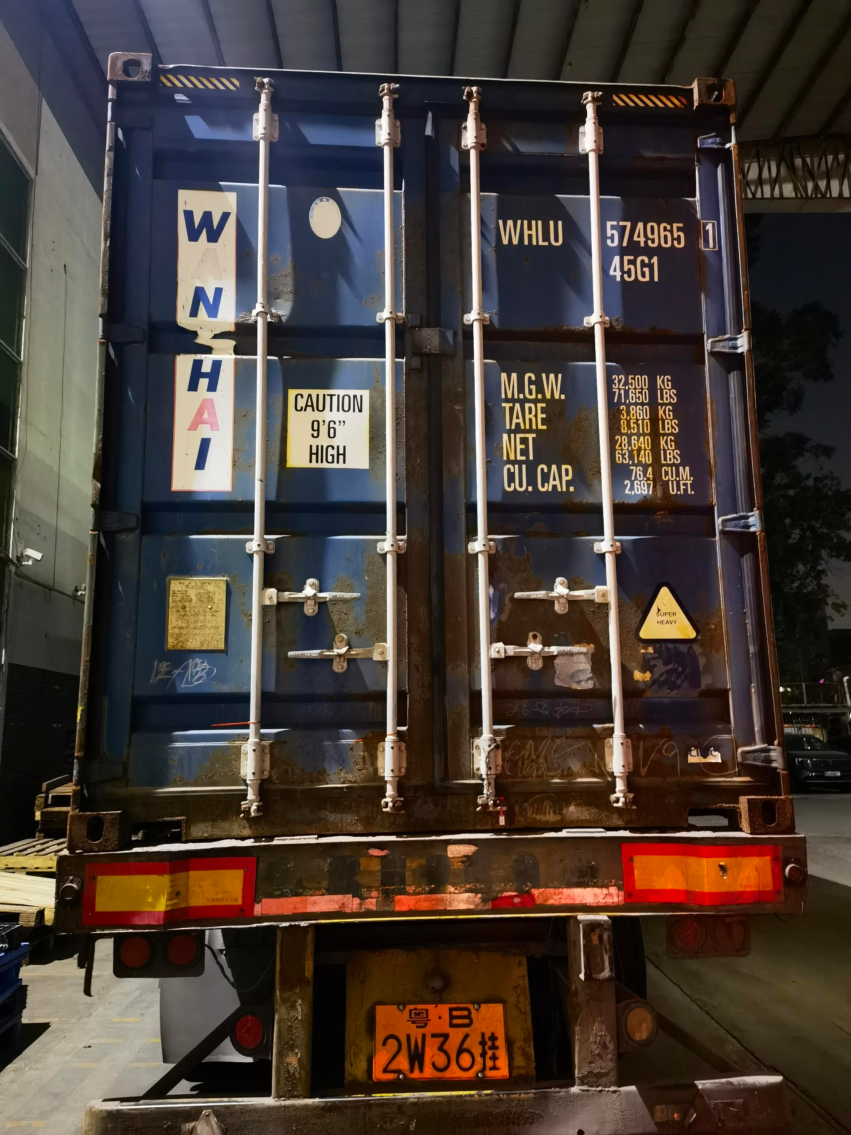
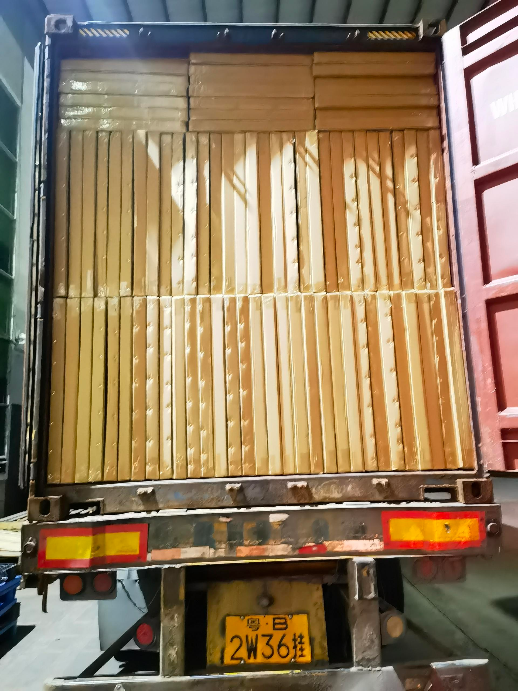
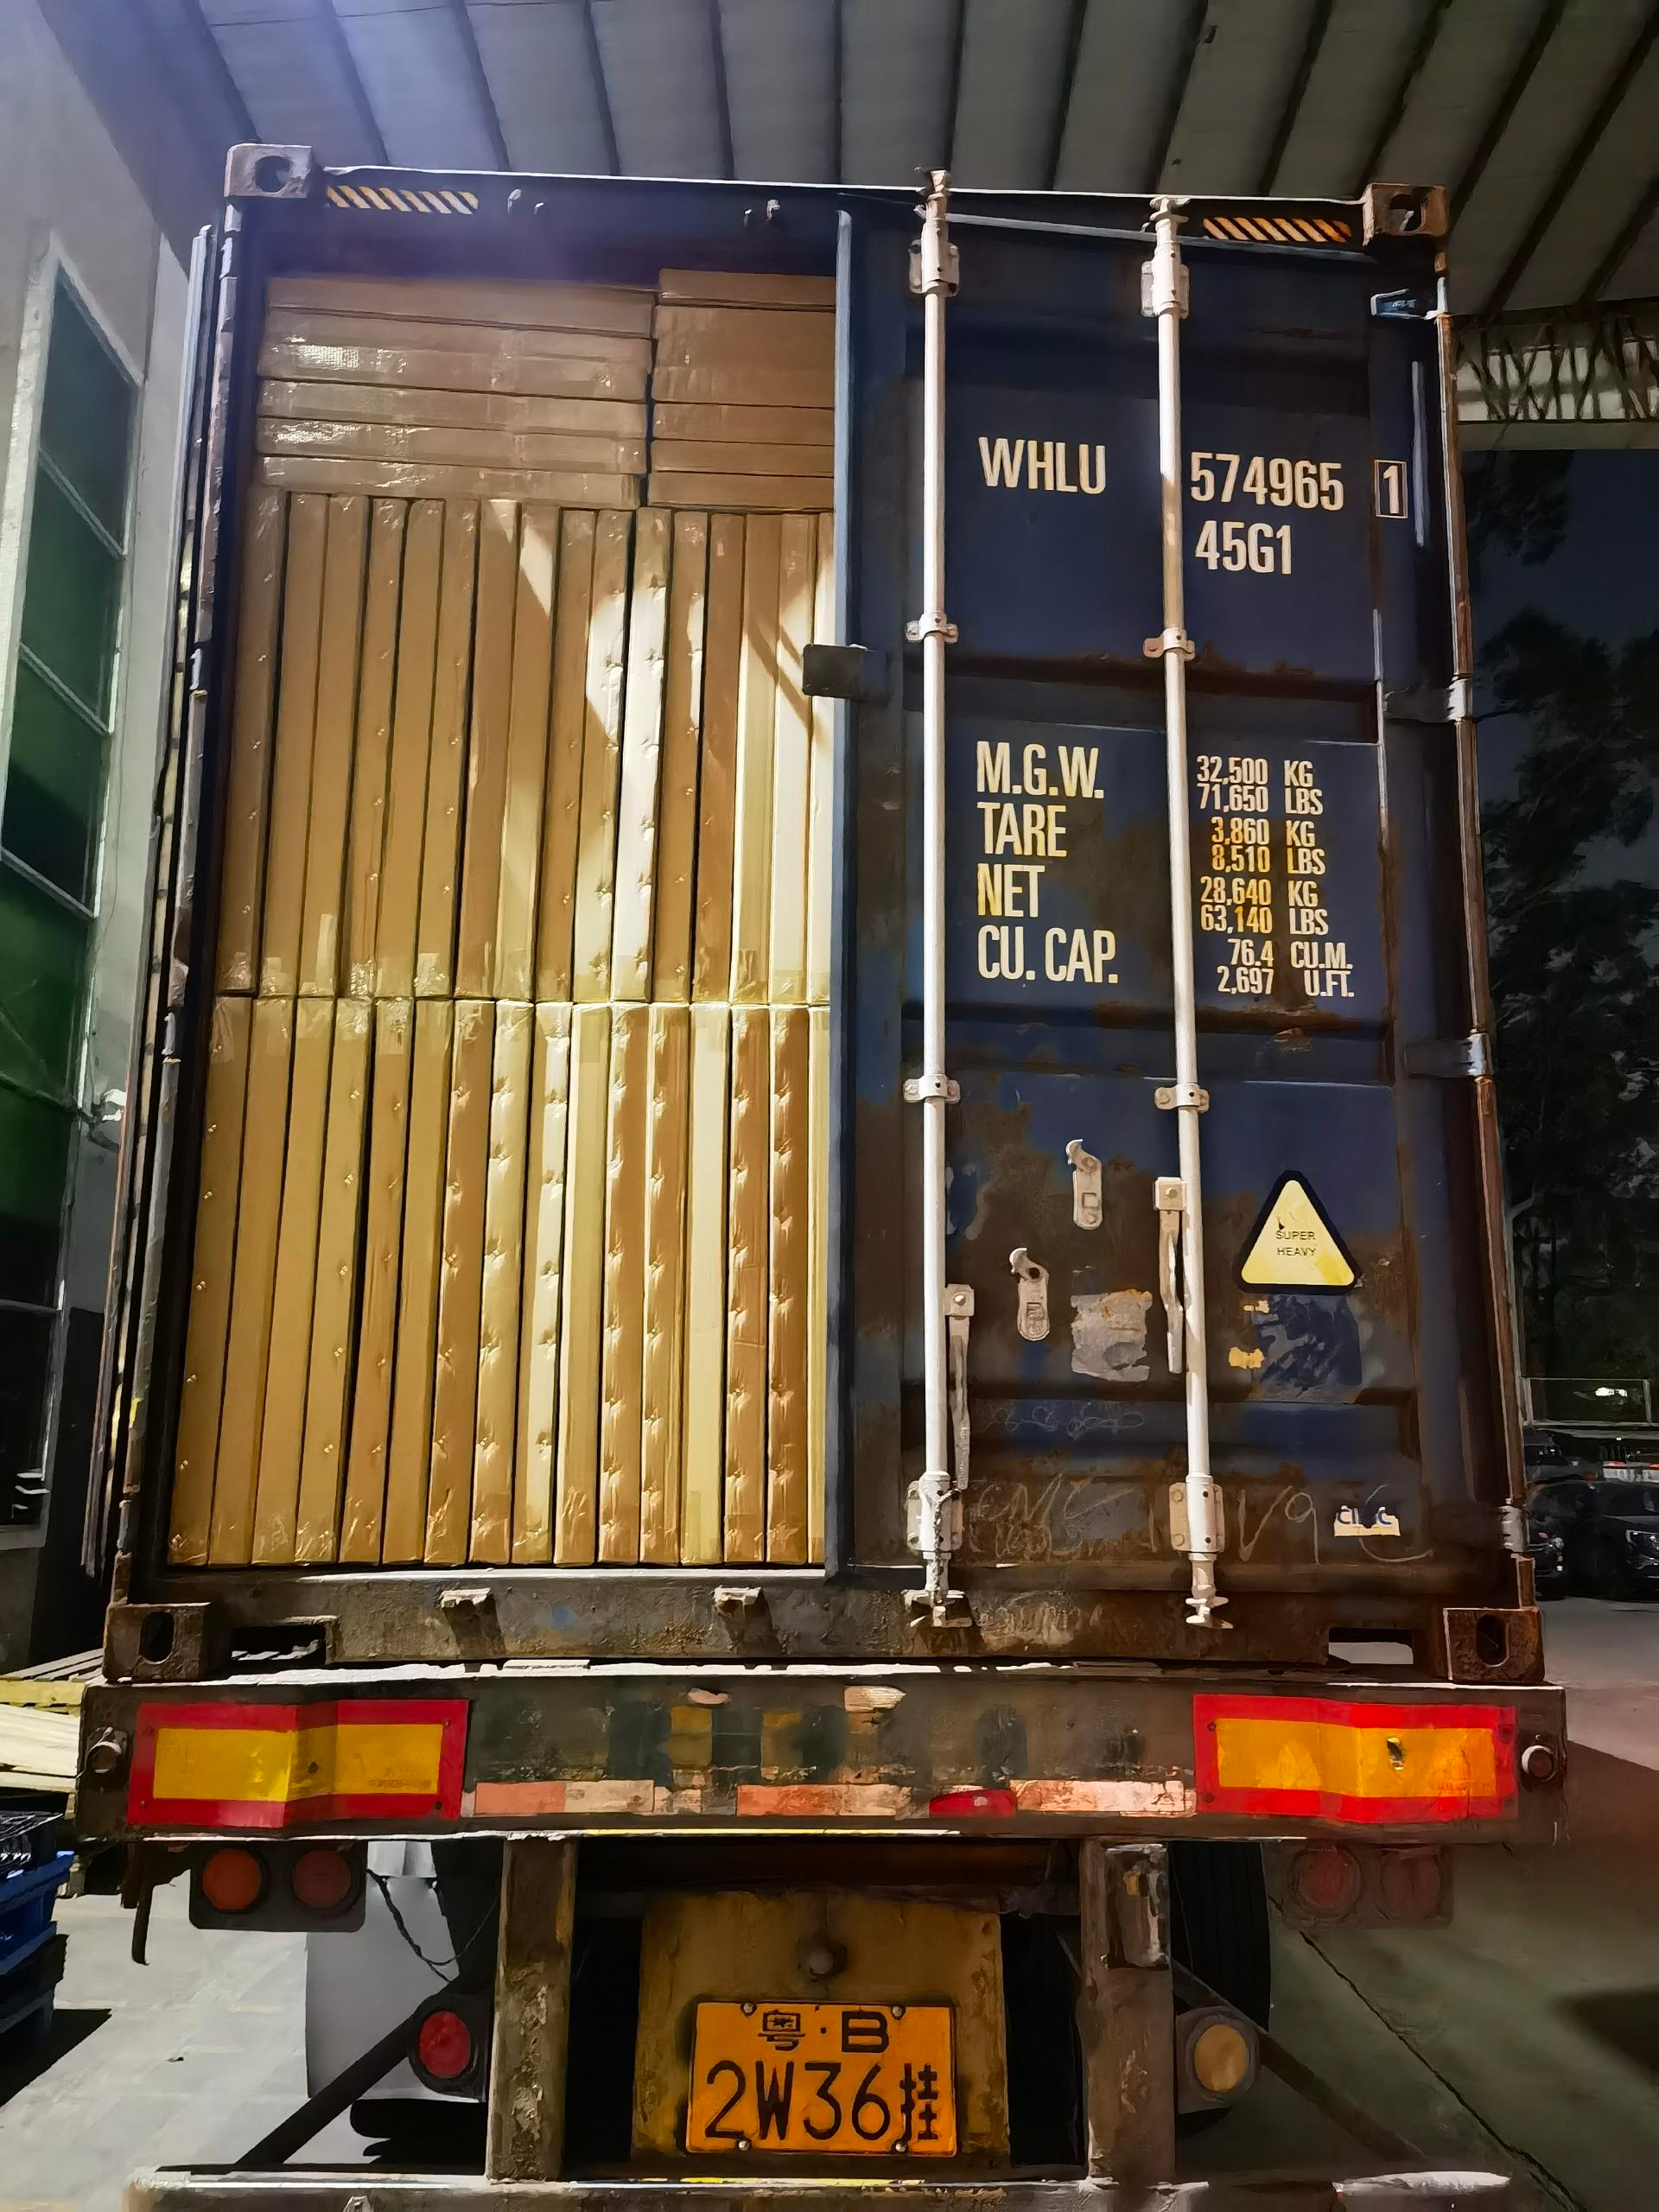

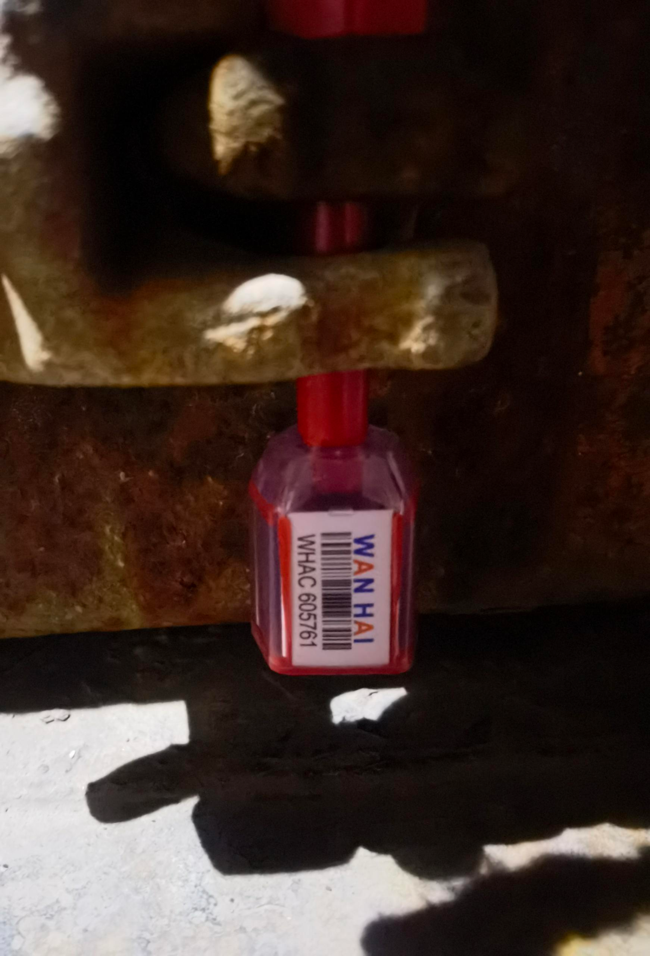

雨棚封门

品名总称 | 材质 | 签收数量 | 采购单价 | 总重量/kg | 箱数 | 个/箱 | 箱规长 | 箱规宽 | 箱规高 | 总体积公式 | 照片
雨棚 | pp塑料+纤维 | 23 | 44.65 | 90 | 23 | 1 | 104 | 8 | 78 | 1.492608

